NPV
Эффетивность ГТМ
Месяцы | 0 | 1 | 2 | 3 | 4 | 5 | 6 | 7 | 8 | 9 | 10 | 11 | 12 | всего
Дни |  | 31 | 28 | 31 | 30 | 31 | 30 | 31 | 31 | 30 | 31 | 30 | 31

Добыча нефти за счет ГТМ (СКО) т. | 0 | 167.4 | 121.0 | 107.1 | 82.9 | 68.6 | 53.1 | 43.9 | 35.1 | 27.2 | 22.5 | 17.4 | 14.4 | 761
дебит |  | 1.80 | 1.44 | 1.15 | 0.92 | 0.74 | 0.59 | 0.47 | 0.38 | 0.30 | 0.24 | 0.19 | 0.15
Выручка |  | 4,017,600 | 2,903,040 | 2,571,264 | 1,990,656 | 1,645,609 | 1,274,020 | 1,053,190 | 842,552 | 652,298 | 539,233 | 417,471 | 345,109 | 18,252,042
Капитальные затраты |  | 5,100,000 | 0 | 0 | 0 | 0 | 0 | 0 | 0 | 0 | 0 | 0 | 0 | 5,100,000
Эксплуат. затраты на доп. нефть |  | 816,075 | 589,680 | 522,288 | 404,352 | 334,264 | 258,785 | 213,929 | 171,143 | 132,498 | 109,532 | 84,799 | 70,100 | 3,707,446
Налоги |  | 811,555 | 586,414 | 519,395 | 402,113 | 332,413 | 257,352 | 212,744 | 170,195 | 131,764 | 108,925 | 84,329 | 69,712 | 3,686,912
Поток наличности (CF) | 0 | -2,710,030 | 1,726,946 | 1,529,581 | 1,184,191 | 978,932 | 757,883 | 626,516 | 501,213 | 388,036 | 320,776 | 248,343 | 205,297 | 5,757,683
NPV | 0 | -2,463,664 | 1,569,951 | 1,390,528 | 1,076,538 | 889,938 | 688,984 | 569,560 | 455,648 | 352,760 | 291,615 | 225,766 | 186,633 | 5,234,258
NPV накопленным итогом | 0 | -2,463,664 | -893,713 | 496,815 | 1,573,353 | 2,463,290 | 3,152,275 | 3,721,835 | 4,177,483 | 4,530,243 | 4,821,858 | 5,047,624 | 5,234,258
NPV
NPV | 5,234,258
IRR | 46.9%
PI | 2.0
DPP (мес) | 2.6

Исходные данные
количество обработок | 3
коэффициент эксплуатации | 0.95
дебита нефти (прирост) т/сут | 1.8
цена нефти руб/т | 24,000
стоимость КРС на одну скважину руб/скв | 1,700,000
условно-переменые руб/на 1т/нефти (65%от себест) | 4,875
ставка налога на прибыль % | 20%
норматив прочих налогов | 0.2%
ставка % | 10.0%
коэффициент изменения дебита нефти | 0.800
себестоимость добычи 1т нефти руб. | 7,500

сазонова
3.253326 | 235.4778 | 235.4778 | 235.4778 | 3.253326
3.722467 | 478.4778 | 478.4778 | 478.4778 | 3.722467
4.016563 | 713.9556 | 713.9556 | 713.9556 | 4.016563
4.216201 | 844.6007 | 844.6007 | 844.6007 | 4.216201
4.415969 | 1002.101 | 1002.101 | 1002.101 | 4.415969
4.57817 | 1110.101 | 1110.101 | 1110.101 | 4.57817
4.704138 | 1194.452 | 1194.452 | 1194.452 | 4.704138
4.816457 | 1256.083 | 1256.083 | 1256.083 | 4.816457
4.921755 | 1319.701 | 1319.701 | 1319.701 | 4.921755
5.014986 | 1409.701 | 1409.701 | 1409.701 | 5.014986
5.102427 | 1459.39 | 1459.39 | 1459.39 | 5.102427
5.469109 | 1673.741 | 1673.741 | 1673.741 | 5.469109
5.549585 | 1755.882 | 1755.882 | 1755.882 | 5.549585
5.624654 | 1837.221 | 1837.221 | 1837.221 | 5.624654
5.715787 | 1997.816
5.822473 | 2189.816
5.886014 | 2234.95
5.941682 | 2264.139
5.997095 | 2294.223
6.265099 | 2424.148
6.470789 | 2467.637
6.694376 | 2522.091
6.861625 | 2741.752
6.912088 | 2850.053
6.958621 | 2961.681
7.003331 | 3060.361
7.047746 | 3161.087
7.073065 | 3219.729
7.102768 | 3284.497
7.129495 | 3334.388
7.156493 | 3385.601
7.182174 | 3435.089
7.208346 | 3486.303
7.236239 | 3542.064
7.26448 | 3599.462
7.292222 | 3656.781
Доп. добыча
Скважина №38 Матросовского месторождения
Год | Месяц | Qж.нак | Qн.нак | f(Qж.нак) | Доп. добыча, т. | Время эффекта, мес. | Дебит qн, т/сут | Обв-ть
2008 | 10 | 497.12 | 235.48 | 3.25 |  |  | 8.1 | 0.53
2008 | 11 | 1010.12 | 478.48 | 3.72 |  |  | 8.1 | 0.53
2008 | 12 | 1507.24 | 713.96 | 4.02 |  |  | 8.1 | 0.53
Добавить линию тренда с формулой.
Правой кнопкой на линию накопленой добычи жидкости,
получишь формулу тренда
2009 | 1 | 1945.63 | 844.60 | 4.22 |  |  | 4.5 | 0.70
2009 | 2 | 2482.41 | 1002.10 | 4.42 |  |  | 4.9 | 0.71
2009 | 3 | 3001.41 | 1110.10 | 4.58 |  |  | 3.6 | 0.79
2009 | 4 | 3462.33 | 1194.45 | 4.70 |  |  | 2.8 | 0.82
2009 | 5 | 3920.16 | 1256.08 | 4.82 |  |  | 2.1 | 0.87
2009 | 6 | 4392.75 | 1319.70 | 4.92 |  |  | 2.1 | 0.87
2009 | 7 | 4848.75 | 1409.70 | 5.01 |  |  | 3.0 | 0.80
2009 | 8 | 5310.57 | 1459.39 | 5.10 |  |  | 1.7 | 0.89
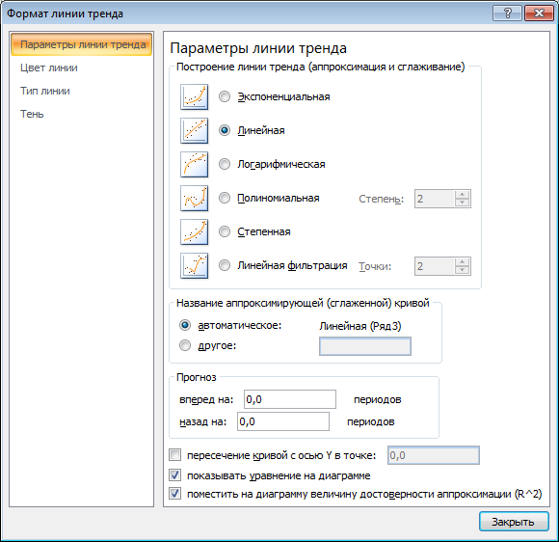
2009 | 9 | 7651.94 | 1673.74 | 5.47
2009 | 10 | 8263.43 | 1755.88 | 5.55
2009 | 11 | 8868.96 | 1837.22 | 5.62 | 27.19 | 1 | 2.7 | 0.87
2009 | 12 | 9651.86 | 1997.82 | 5.72 | 153.20 | 2 | 4.0 | 0.79
2010 | 1 | 10638.52 | 2189.82 | 5.82 | 398.89 | 3 | 3.6 | 0.81
2010 | 2 | 11263.96 | 2234.95 | 5.89 | 646.64 | 4 | 1.4 | 0.93
2010 | 3 | 11836.06 | 2264.14 | 5.94 | 885.84 | 5 | 1.0 | 0.95
2010 | 4 | 12428.71 | 2294.22 | 6.00 | 1117.57 | 6 | 1.0 | 0.95
2010 | 5 | 15644.35 | 2424.15 | 6.27 | 1297.54 | 7 | 0.8 | 0.96
Рис.2. График зависимости накопленной добычи нефти от степенной функции накопленной добычи жидкости на скважине №**38 за 12 месяцев до мероприятия и за 24 месяца – после.
2010 | 6 | 18543.68 | 2467.64 | 6.47 | 1381.56 | 8 | 0.3 | 0.99
2010 | 7 | 22173.93 | 2522.09 | 6.69
2010 | 8 | 25249.18 | 2741.75 | 6.86
2010 | 9 | 26241.94 | 2850.05 | 6.91
2010 | 10 | 27185.20 | 2961.68 | 6.96
2010 | 11 | 28117.18 | 3060.36 | 7.00
2010 | 12 | 29068.47 | 3161.09 | 7.05
2011 | 1 | 29622.32 | 3219.73 | 7.07
2011 | 2 | 30282.95 | 3284.50 | 7.10
2011 | 3 | 30887.51 | 3334.39 | 7.13
2011 | 4 | 31508.10 | 3385.60 | 7.16
2011 | 5 | 32107.78 | 3435.09 | 7.18
2011 | 6 | 32728.36 | 3486.30 | 7.21
2011 | 7 | 33400.43 | 3542.06 | 7.24
2011 | 8 | 34092.23 | 3599.46 | 7.26
2011 | 9 | 34783.07 | 3656.78 | 7.29
 |  |  |  |  | 5,908

